Infos
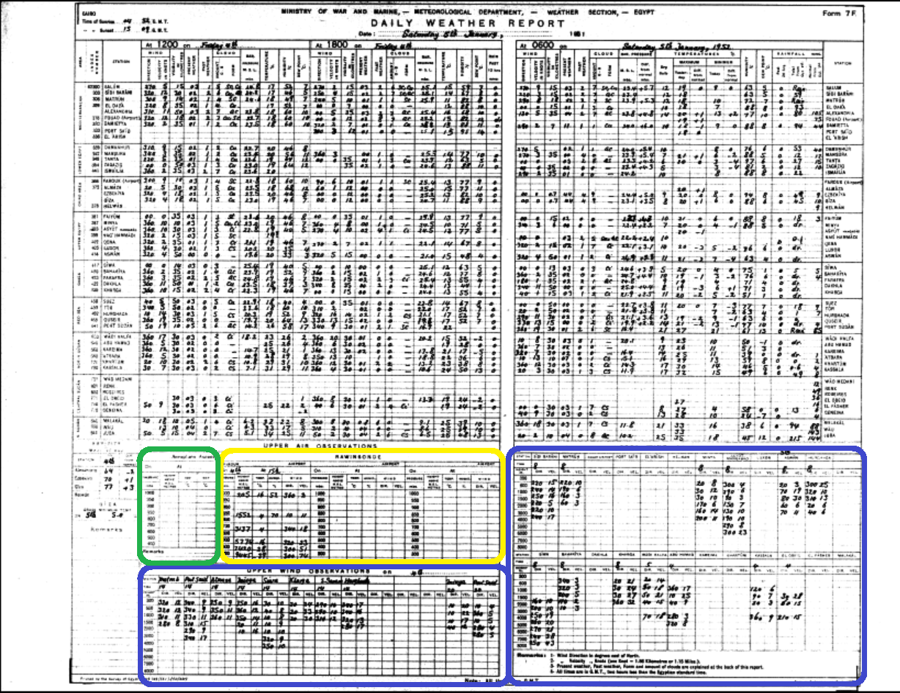
Infos zur Digitalisierung der Daten
Dieses Dokument ist in die Blätter "Info", "Upper Winds" und "Radiosonde" unterteilt (siehe links unten)

Wichtig! Für die Bilderdatei 1951a.tiff sind NUR die RADIOSONDEN AB DEM 1. JUNI zu digitalisieren, NICHT die Winddaten (Pilotballon)!
Für die Bilddatei 1951b.tiff sind NUR die RADIOSONDE zu digitalisieren!
Die übrigen Bilddateien sind komplett zu erfassen.

Beim Übertragen der Daten gilt zu beachten:
Daten: | Die Daten unterteilen sich in "Upper Winds","Rawinsonde" und "Aeroplane Ascent. Die Aeroplane Ascents werden nicht erhoben.
 | Für die unterschiedlichen Daten stehen 2 verschiedene Eingabemasken bereit (siehe Excel-Blätter links unten "Upper Wind", "Radiosonde")
 | Upper Wind Daten: Die Eingabemaske beinhaltet für jede Höhenstufe 2 Spalten (Direction und Velocity). Ein Aufstieg wird in eine Zeile eingetragen.
 | Radiosonde: Die Eingabemaske beinhaltet für jede Höhenstufe 4 Spalten (Alt, Temp, Dir, Vel). Die Feuchte (Hum) wird nicht digitalisiert!

Datum und Zeit: | Datum und Zeit müssen zu jeder Station auf jeder Zeile eingetragen werden.
 | Folglich können nur Aufstiege erhoben werden, welche ein Datum sowie eine Uhrzeit aufweisen. Sind bei Messungen keine Uhrzeit festgehalten worden, muss diese nicht übertragen werden

Leere Felder: | Sind bei einer Station keine Werte eingetragen, wird die Station nicht übertragen. Einzelne leerre Felder werden mit der Zahl -999 übertragen.

Schwer lesbare Daten: | Ist eine Zahl nur schwer lesbar, so wird der vermutete Wert eingetragen und rot markiert. Gleichzeitig wird der angenommene Wert in der hintersten Spalte "Flags" vermerkt und rot gekennzeichnet:
Unlesbare Daten: | Ist eine Zahl nicht lesbar, wird in der Tabelle rot der Wert "-999" eingetragen. Zudem wird in der Spalte "Flags" rot der Wert -999 eingetragen.
Datei speichern: | Das Excel-File wird vor dem Senden via Email wie folgt abgespeichert: Egypt DWR_Anfangsdatum_Enddatum.xls Bsp.:Egypt DWR_1939_09_01_1940_01_31.xls
Senden an: | Das File mit sämtlichen Daten senden an: alexander.stickler@giub.unibe.ch sowie an harryhofstetter@students.unibe.ch

